关系图
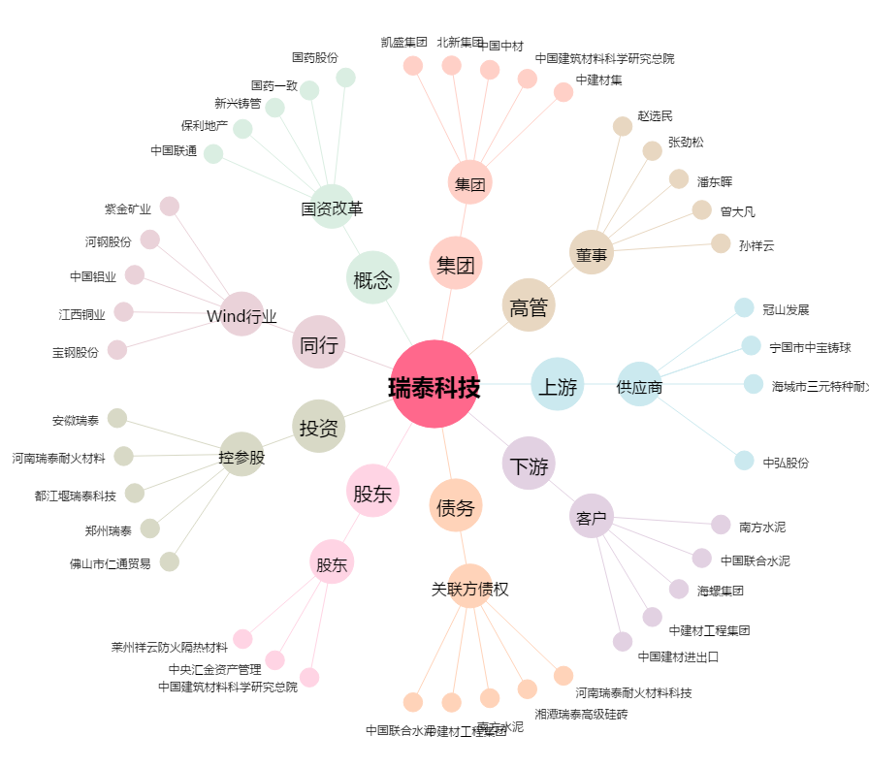
瑞泰科技[002066.SZ] - 关系概览图

